储蓄险
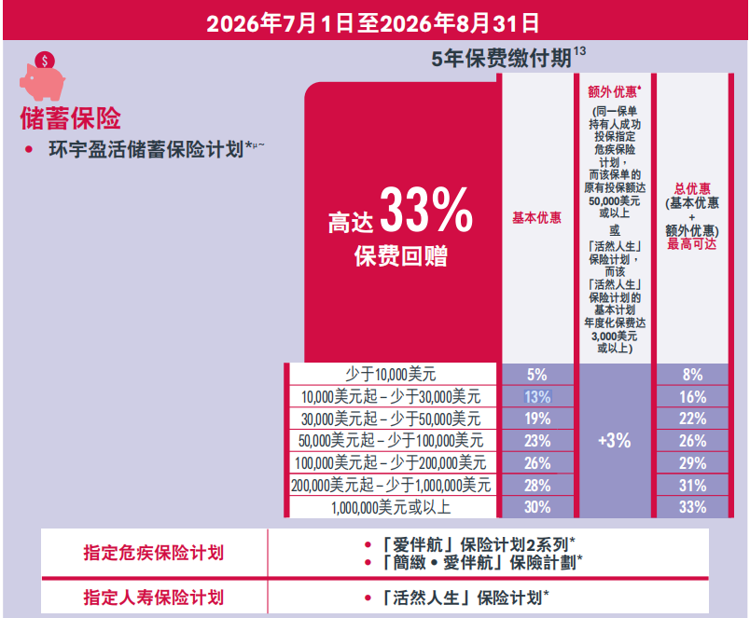
受保人：14岁男

保险产品 | 每年保费（美金） | 缴费期限 | 退保价值 |  |  |  |  |  | 现金券抵扣 | 第一年保费 | 保费回赠 | 第二年保费 | 若同时购买重疾，保费回赠+3% | 第二年保费
 |  |  | 24岁 | 34岁 | 44岁 | 65岁 | 75岁 | 85岁
环宇盈活 | 20,000 | 5 | 130,744 | 269,059 | 585,477 | 2,197,109 | 4,124,275 | 7,741,832 | 1,313 | 18,687 | 2600 | 17,400 | 600 | 16,800 | 5.85 | 21.97 | 41.24 | 77.42
 | 100,000 | 1 | 163,647 | 323,791 | 661,424 | 2,482,165 | 4,659,365 | 8,746,126 | 2,925 | 97,075 | 2000 | / |  |  | 6.61 | 24.82 | 46.59 | 87.46
 | 40,000 | 5 | 262,289 | 539,767 | 1,170,956 | 4,394,227 | 8,248,568 | 15,483,696 | 2,689 | 37,311 | 7600 | 32,400 | 1200 | 31,200 | 5.85 | 21.97 | 41.24 | 77.42
 | 200,000 | 1 | 328,294 | 649,560 | 1,322,873 | 4,964,322 | 9,318,716 | 17,492,511 | 2,925 | 197,075 | 4000 | / |  |  | 6.61 | 24.82 | 46.59 | 87.46
 | 60,000 | 5 | 394,643 | 812,139 | 1,756,433 | 6,591,337 | 12,372,846 | 23,225,533 | 2,925 | 57,075 | 13800 | 46,200 | 1800 | 44,400 | 5.85 | 21.97 | 41.24 | 77.42
 | 300,000 | 1 | 493,951 | 977,328 | 1,984,315 | 7,446,504 | 13,978,112 | 26,238,839 | 2,925 | 297,075 | 9000 | / |  |  | 6.61 | 24.82 | 46.59 | 87.46
财富盈活： （中短期收益更好，9月底前保费最低缴纳额可调整5万*5年, 9月后恢复最低10万*5年 | 50,000 | 5 | 329,831 | 693,549 | 1,463,695 | 5,492,782 | 10,310,708 | 19,354,617 | 2,925 | 47,075 | 11500 | 38,500 | 1500 | 37,000 | 5.85 | 21.97 | 41.24 | 77.42
 | 60,000 | 5 | 395,797 | 832,259 | 1,756,433 | 6,591,337 | 12,372,846 | 23,225,533 | 2,925 | 57,075 | 13800 | 46,200 | 1800 | 44,400 | 5.85 | 21.97 | 41.24 | 77.42
 | 500,000 | 1 | 826,398 | 1,634,039 | 3,307,189 | 12,410,828 | 23,296,831 | 43,731,355 | 2,925 | 497,075 | 15000 | / |  |  | 6.61 | 24.82 | 46.59 | 87.46

重疾险
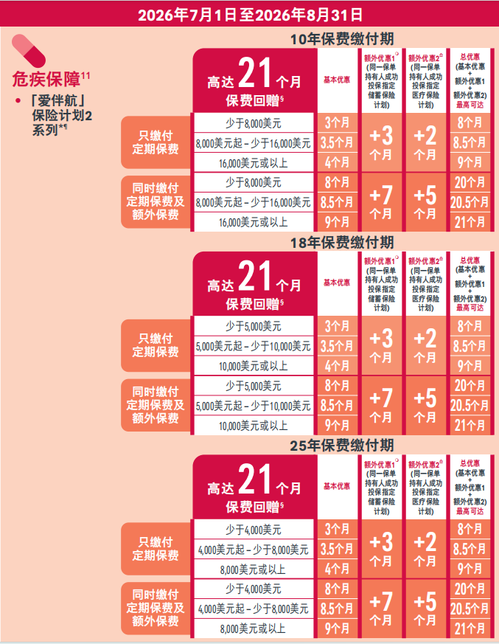
保险项目 | 保额 | 首十年额外赠送保额 | 缴费年限 | 年缴保费 | 保费总计 | 退保价值（若未理赔，可退保） |  |  | 保费回赠 | 第二年保费 | 配合储蓄险投保，保费加赠 | 第二年保费
 |  |  |  |  |  | 65岁 | 75岁 | 85岁
「爱伴航」保险计划 2 | 10万美金 | 5万美金 | 25 | 1835 | 45875 | 217,788 | 433,195 | 897,532 | 459 | 1376 | 459 | 917
 |  |  | 18 | 2382 | 42876 | 249,835 | 501,165 | 1,037,760 | 596 | 1786 | 596 | 1190
 |  |  | 10 | 3883 | 38830 | 377,915 | 755,209 | 1,580,549 | 971 | 2912 | 971 | 1941
「爱伴航」保险计划 2 | 20万美金 | 10万美金 | 25 | 3650 | 91250 | 435,576 | 866,390 | 1,795,064 | 913 | 2737 | 913 | 1824
 |  |  | 18 | 4744 | 85392 | 499,670 | 1,002,330 | 2,075,520 | 1186 | 3558 | 1186 | 2372
 |  |  | 10 | 7736 | 77360 | 755,830 | 1,510,418 | 3,161,098 | 1934 | 5802 | 1934 | 3868

